Sheet2
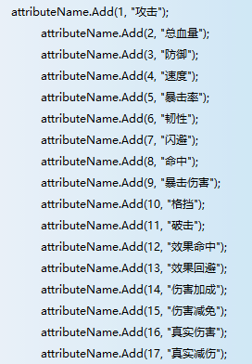
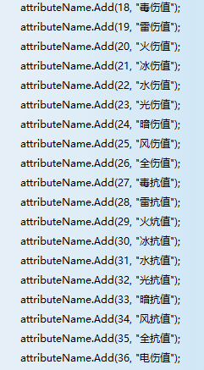
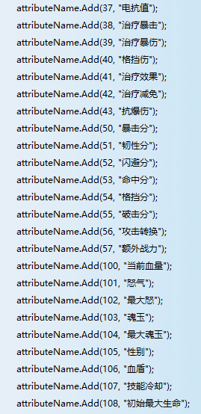
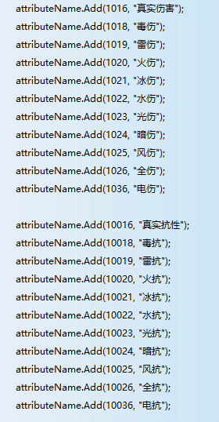

atk(1), //攻击

maxHp(2), //总血量

def(3), //防御

speed(4), //速度

cri(5), //暴击率

anticri(6), //韧性

dodge(7), //闪避

hit(8), //命中
以上为一级属性

cridamage(9), //爆击伤害率

block(10), //格挡机率

antiblock(11), //破击机率

effecthit(12), //效果命中

effectdodge(13), //效果回避

damageadd(14), //伤害加成

damagereduce(15), //伤害减免

real(16), //真实伤害

antireal(17), //真实减伤

poison(18), //毒

thunder(19), //雷

fire(20), //火

ice(21), //冰

water(22), //水

light(23), //光

dark(24), //暗

wind(25), //风

whole(26), //全

antipoison(27), //抗毒

antithunder(28), //抗雷

antifire(29), //抗火

antiice(30), //抗冰

antiwater(31), //抗水

antilight(32), //抗光

antidark(33), //抗暗

antiwind(34), //抗风

antiwhole(35), //抗全

elec(36), //电

antielec(37), //抗电

tcri(38), //治疗暴击率

critreat(39), //暴击治疗系数

blockdamage(40), //格挡伤害率

treatadd(41), //治疗加成

treatreduce(42), //治疗减免

anticridamage(43),
//抗暴击伤害
以上为二级属性

criScore(50), //暴击率（分） 分值

anticriScore(51), //韧性（分）

dodgeScore(52), //闪避（分）

hitScore(53), //命中

blockScore(54), //格挡机率（分）

antiblockScore(55), //破击机率（分）

atkTrans(56), //攻击转换（只用于计算战斗力）

extraFightPower(57), //额外战力

hp(100), //当前血量

anger(101), //怒气

maxanger(102), //最大怒气

ap(103), //行动点，魂玉

sex(105), //性别

shield(106), //血盾

